Sheet1
 | Servicio Regional de Salud Ozama
Consolidado de estadísticas del sistema 311 en el año 2025

Meses | Enero-Marzo | Abril-Junio | Julio-Septiembre | Octubre-Diciembre | Total
Quejas | 5 | 11 | 10 | 5 | 31
Reclamación | 1 | 1 | 0 | 0 | 2
Sugerencias | 0 | 0 | 0 | 0 | 0
Denuncias | 0 | 0 | 0 | 0 | 0
Total | 6 | 12 | 10 | 5 | 33
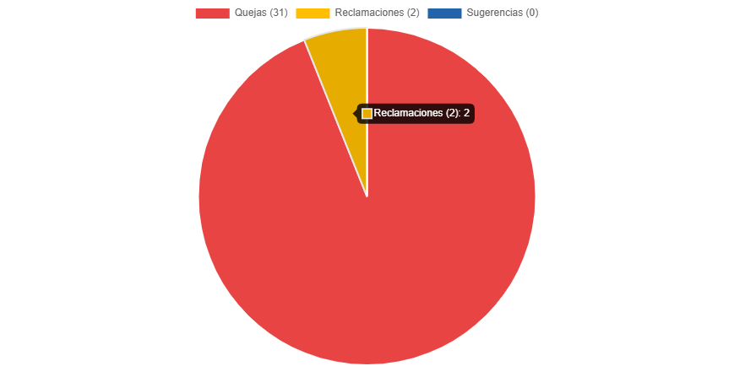

________________________________
Lic. Tomasina Ulloa, Responsable de la Oficina de Libre Acceso a la Información

